CollectiveAccess
Image | Object | Description | Date
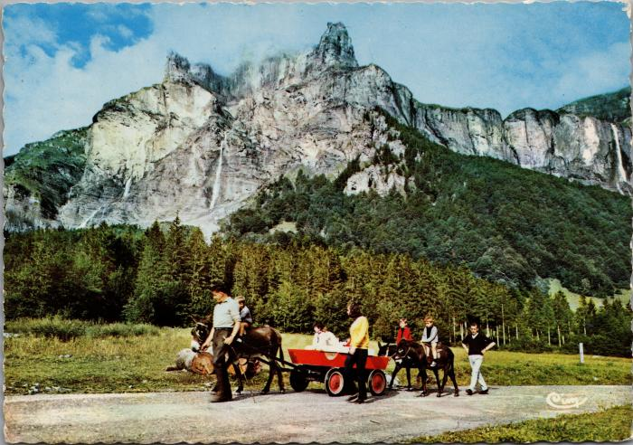 | Balade avec les ânes au Fer-à-Cheval (2-2430) | Balade avec les ânes au Fer-à-Cheval

